Спецификация
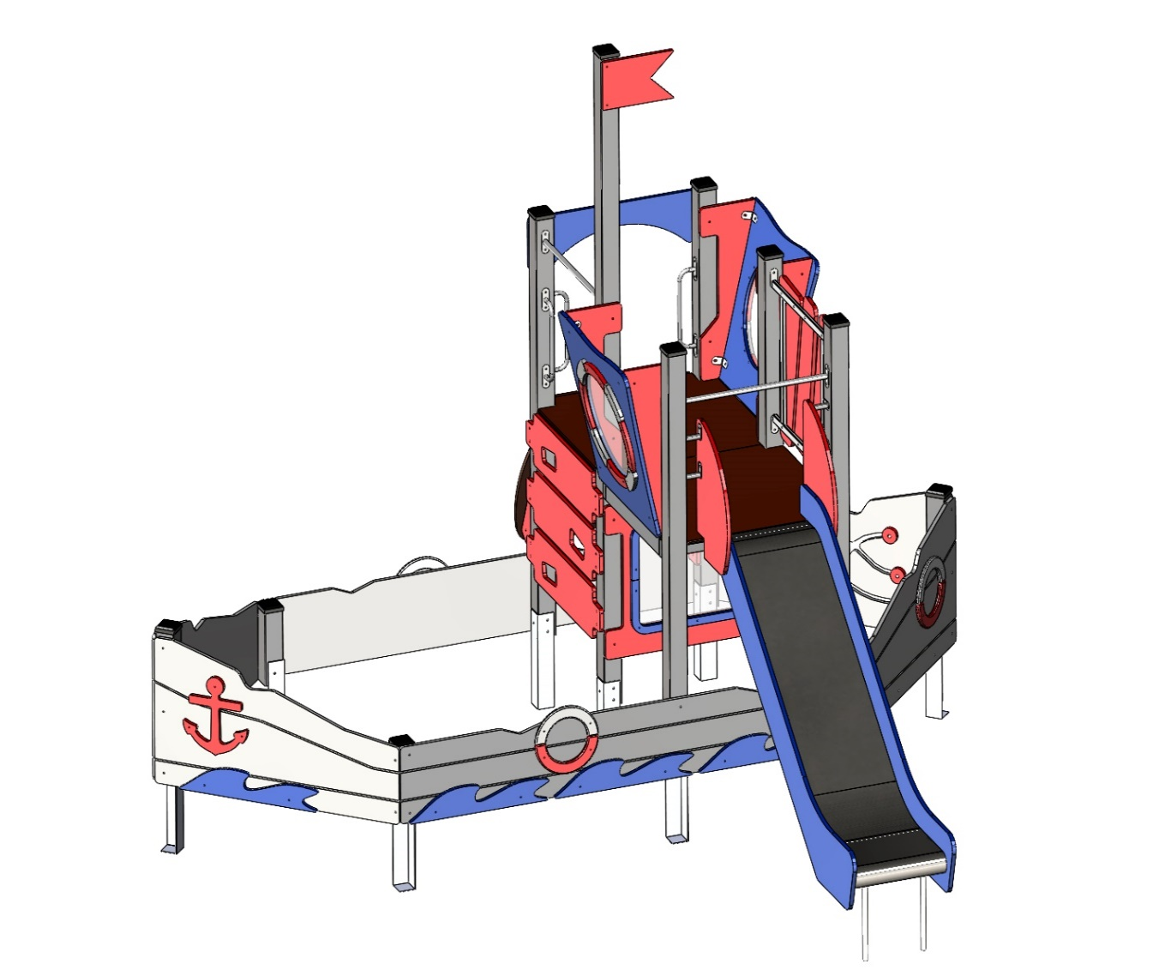 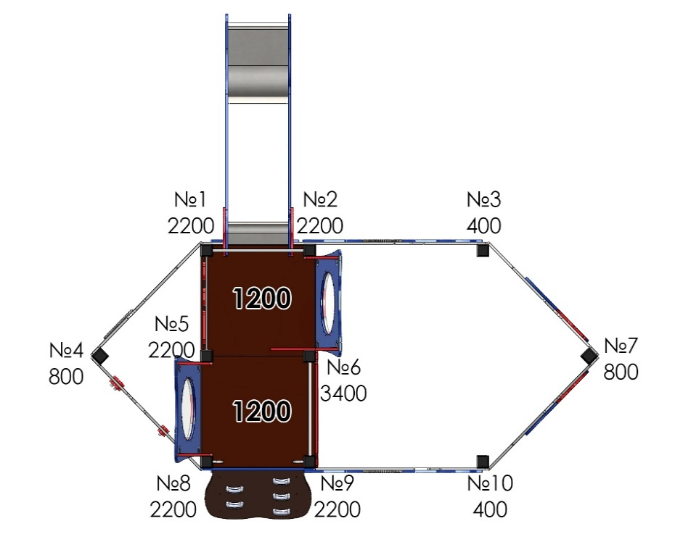 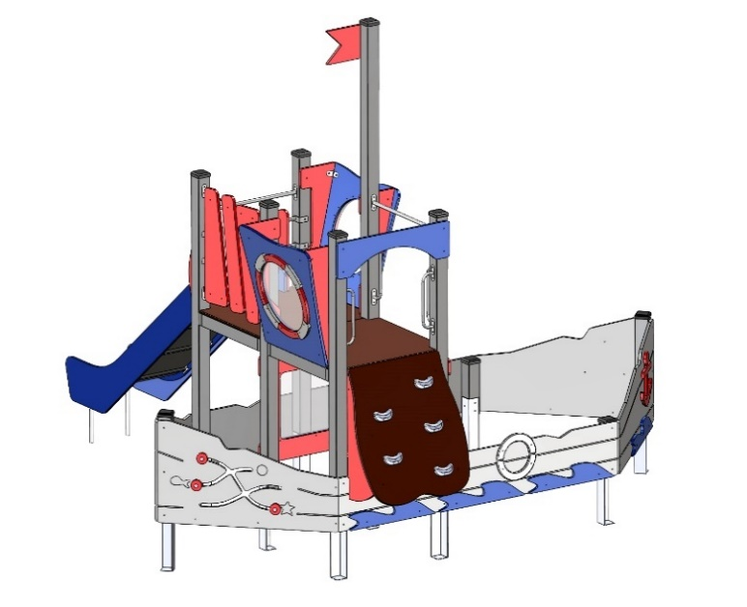
№ п/п | Артикул | Наименование | Кол-во | Изображение | цвет | Длина, м | Ширина, м | Высота, м | Объем, м3 | Объем всего | Вес, кг | Метизы крепления на 1 комплектующую | Болт мебельный М6х35 |  | Болт мебельный М6х50 |  | Болт мебельный М6х60 |  | Болт мебельный М6х70 |  | Шуруп Глухарь 8х50 |  | Шуруп Глухарь 8х80 |  | Шайба оц D8 |  | Гайка 6-гр оц М6 |  | Гайка 6-гр оц М8 |  | Саморез 4,5х55 |  | Саморез 3,5х35
СТОЛБЫ
1 | 0053ДБ | Брус 100х100х400 | 2 |  | 7038 | 0.4 | 0.1 | 0.1 | 0.004 | 0.008 | 11.890
2 | 0054ДБ | Брус 100х100х800 | 2 |  | 7038 | 0.8 | 0.1 | 0.1 | 0.008 | 0.016 | 11.890
3 | 0026ДБ | Брус 100х100х2200 | 5 |  | 7038 | 2.2 | 0.1 | 0.1 | 0.022 | 0.110 | 11.890
4 | 0050ДБ | Брус 100х100х3400 | 1 |  | 7038 | 3.4 | 0.1 | 0.1 | 0.034 | 0.034 | 11.890
5 | 0013МП | Закладная для столба | 10 |  | 7015 | 0.075 | 0.075 | 0.26 | 0.001 | 0.015 | 3.600 | Шуруп (глухарь) 8х50 - 3 шт. Шайба м8 увел. - 3шт. |  | 0 |  | 0 |  | 0 |  | 0 | 3 | 30 |  | 0 | 3 | 30 |  | 0 |  | 0 |  | 0 |  | 0
ПЛОЩАДКИ |  |  |  |  |  |  |  |  |  | 0.000 | 0.000 |  |  | 0 |  | 0 |  | 0 |  | 0 |  | 0 |  | 0 |  | 0 |  | 0 |  | 0 |  | 0 |  | 0
6 | 0053СБ | Площадка 1000х950 (1ст-пол.столба) (СБ) | 2 |  | противоскользящая | 1 | 0.95 | 0.018 | 0.0171 |  | 27.850 | Болт мебельный М6х50 - 4 шт. Шайба м8 увел. - 8 шт. Гайка м6 - 4 шт Шуруп (глухарь) 8х50 - 4 шт. |  | 0 | 4 | 8 |  | 0 |  | 0 | 4 | 8 |  | 0 | 8 | 16 | 4 | 8 |  | 0 |  | 0 |  | 0
 |  |  |  |  |  |  |  |  |  | 0.000 | 0.000 |  |  | 0 |  | 0 |  | 0 |  | 0 |  | 0 |  | 0 |  | 0 |  | 0 |  | 0 |  | 0 |  | 0
7 | 001859 | Полотно лаза с камнями на высоту 1200 мм | 1 | 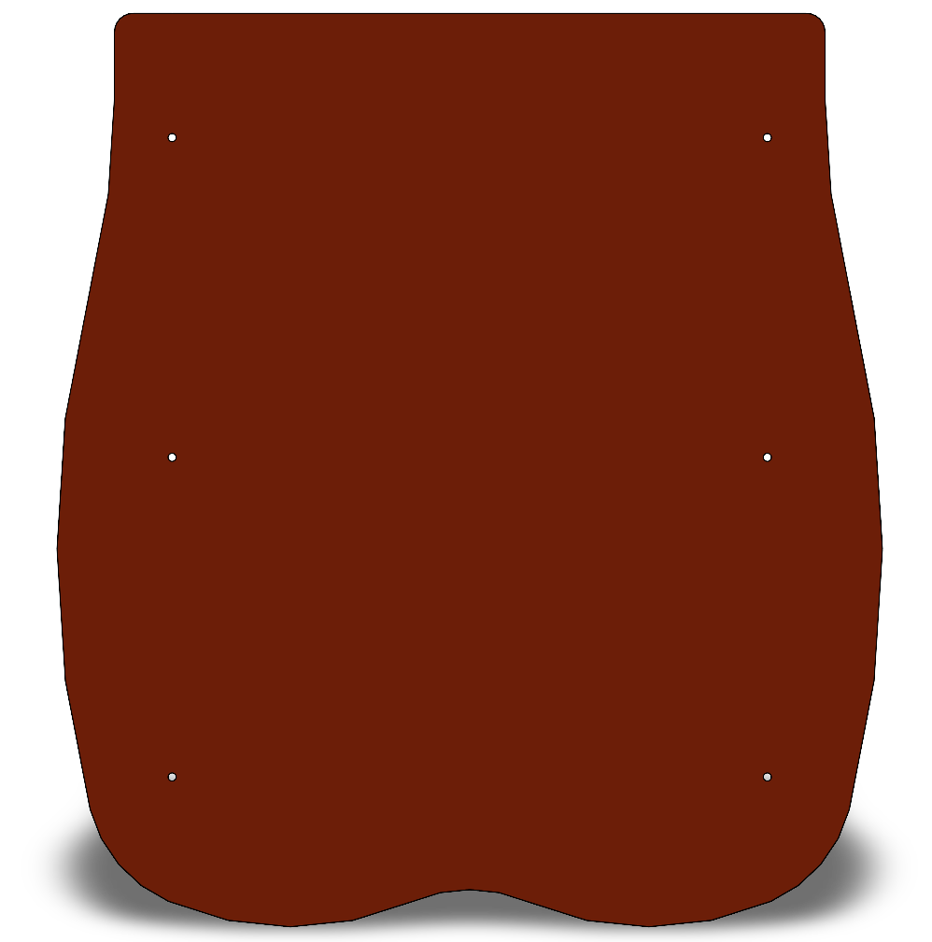 | противоскользящая | 0.85 | 1 | 0.018 | 0.015 | 0.015 | 0.000 |  |  | 0 |  | 0 |  | 0 |  | 0 |  | 0 |  | 0 |  | 0 |  | 0 |  | 0 |  | 0 |  | 0
8 | 002096_П | Опора лаза с камнями на высоту 1200 мм (зерк.) | 1 |  | 3020 | 0.95 | 0.455 | 0.021 | 0.009 | 0.009 | 0.000 | Шуруп (глухарь) 8х80 - 3 шт. Шайба м8 увел. - 3 шт. |  | 0 |  | 0 |  | 0 |  | 0 |  | 0 |  | 0 |  | 0 |  | 0 |  | 0 |  | 0 |  | 0
9 | 002096_П | Опора лаза с камнями на высоту 1200 мм | 1 |  | 3020 | 0.95 | 0.455 | 0.021 | 0.009 | 0.009 | 0.000 | Шуруп (глухарь) 8х80 - 3 шт. Шайба м8 увел. - 3 шт. |  | 0 |  | 0 |  | 0 |  | 0 |  | 0 | 3 | 3 | 3 | 3 |  | 0 |  | 0 |  | 0 |  | 0
10 |  | Малые зацепы для детского скалодрома | 1 | 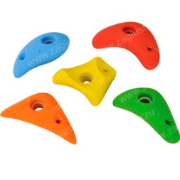 | разноцветный | 0.931 | 1.75 | 0.021 | 0.034 | 0.034 | 0.000 |  |  | 0 |  | 0 |  | 0 |  | 0 |  | 0 |  | 0 |  | 0 |  | 0 |  | 0 |  | 0 |  | 0
11 | 0003МП | Уголок крепежный 62х62 90гр. | 6 |  | 7015 | 0.062 | 0.062 | 0.04 | 0.000 | 0.001 | 0.000 | Болт мебельный М6х35 - 2 шт. Шайба м8 увел. - 2 шт. Гайка м6 - 2 шт | 2 | 12 |  | 0 |  | 0 |  | 0 |  | 0 |  | 0 | 2 | 12 | 2 | 12 |  | 0 |  | 0 |  | 0
ПАНЕЛИ |  |  |  |  |  |  |  |  |  | 0.000 | 0.000 |  |  | 0 |  | 0 |  | 0 |  | 0 |  | 0 |  | 0 |  | 0 |  | 0 |  | 0 |  | 0 |  | 0
12 | 002053_П | Панель балкон боковина Лесная поляна (305х900) | 2 |  | 3020 | 0.305 | 0.9 | 0.021 | 0.006 | 0.012 | 0.000 | Шуруп (глухарь) 8х80 - 3 шт. Шайба м8 увел. - 3 шт. |  | 0 |  | 0 |  | 0 |  | 0 |  | 0 | 3 | 6 | 3 | 6 |  | 0 |  | 0 |  | 0 |  | 0
13 | 002053_П | Панель балкон боковина Лесная поляна (305х900) (зерк.) | 2 |  | 3020 | 0.305 | 0.9 | 0.021 | 0.006 | 0.012 | 0.000 | Шуруп (глухарь) 8х80 - 3 шт. Шайба м8 увел. - 3 шт. |  | 0 |  | 0 |  | 0 |  | 0 |  | 0 |  |  |  |  |  | 0 |  | 0 |  | 0 |  | 0
14 | 002146_П | Панель балкона Морской берег (912х920)_ПНД | 2 | 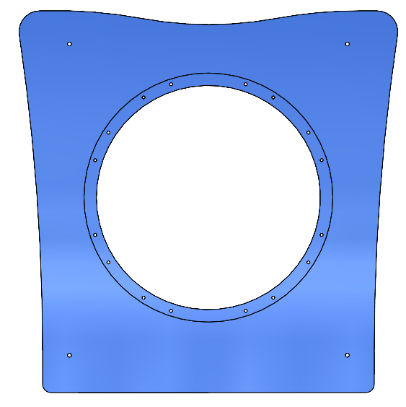 | 5002 | 0.912 | 0.92 | 0.021 | 0.018 | 0.035 | 10.6848 |  |  | 0 |  | 0 |  | 0 |  | 0 |  | 0 |  | 0 |  | 0 |  | 0 |  | 0 |  | 0 |  | 0
15 | 002147_П | Накладка Спасательный круг №1 (284х78)_ПНД | 8 |  | 3020 | 0.284 | 0.078 | 0.021 | 0.000 | 0.004 | 0.262 | Болт мебельный М6х50 - 2 шт. Шайба м8 увел. - 2 шт. Гайка м6 - 2 шт |  | 0 | 2 | 16 |  | 0 |  | 0 |  | 0 |  | 0 | 2 | 16 | 2 | 16 |  | 0 |  | 0 |  | 0
16 | 002148_П | Накладка Спасательный круг №2 (205х84)_ПНД | 8 |  | 7038 | 0.205 | 0.084 | 0.021 | 0.000 | 0.003 | 0.262 | Болт мебельный М6х50 - 3 шт. Шайба м8 увел. - 3 шт. Гайка м6 - 3 шт |  | 0 | 3 | 24 |  | 0 |  | 0 |  | 0 |  | 0 | 3 | 24 | 3 | 24 |  | 0 |  | 0 |  | 0
17 | 001855М | Вставка панели круглая Морской берег с рисунком (600х600) | 2 | 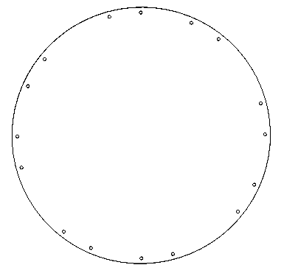 | поликарбонат прозрачный | 0.6 | 0.6 | 0.004 | 0.001 | 0.003 | 3.000 |  |  | 0 |  | 0 |  | 0 |  | 0 |  | 0 |  | 0 |  | 0 |  | 0 |  | 0 |  | 0 |  | 0
18 | 001855М | Вставка панели круглая Морской берег (600х600) | 2 |  | поликарбонат прозрачный | 0.6 | 0.6 | 0.002 | 0.001 | 0.001 | 3.000
19 | 002073_П | Панель №6 Лесная поляна (1000х800) | 1 |  | 7038 | 1 | 0.8 | 0.021 | 0.017 | 0.017 | 7.710 | Шуруп (глухарь) 8х80 - 4 шт. Шайба м8 увел. - 4 шт. |  | 0 |  | 0 |  | 0 |  | 0 |  | 0 | 4 | 4 | 4 | 4 |  | 0 |  | 0 |  | 0 |  | 0
20 | 002074_П | Накладка панели №6 Лесная поляна (720х290) | 2 |  | 5002 | 0.72 | 0.29 | 0.021 | 0.004 | 0.009 | 0.980 | Болт мебельный М6х50 - 5 шт. Шайба м8 увел. - 5 шт. Гайка м6 - 5 шт |  | 0 | 5 | 10 |  | 0 |  | 0 |  | 0 |  | 0 | 5 | 10 | 5 | 10 |  | 0 |  | 0 |  | 0
21 | 001845М | Вставка панели №6 Лесная поляна с рисунком (700х560) (поликарбонат) | 1 |  | поликарбонат прозрачный | 0.7 | 0.56 | 0.004 | 0.002 | 0.002 | 1.550 |  |  | 0 |  | 0 |  | 0 |  | 0 |  | 0 |  | 0 |  | 0 |  | 0 |  | 0 |  | 0 |  | 0
22 | 001845М | Вставка панели №6 Лесная поляна (700х560) (поликарбонат) | 1 |  | поликарбонат прозрачный | 0.7 | 0.56 | 0.002 | 0.001
23 | 002075_П | Лаз ступенька Лесная поляна (1000х270) | 2 |  | 3020 | 1 | 0.27 | 0.015 | 0.004 | 0.008 | 4.790 | Шуруп (глухарь) 8х80 - 4 шт. Шайба м8 увел. - 4 шт. |  | 0 |  | 0 |  | 0 |  | 0 |  | 0 | 4 | 8 | 4 | 8 |  | 0 |  | 0 |  | 0 |  | 0
24 | 002075_П | Лаз ступенька Лесная поляна (1000х270) (зерк.) | 1 |  | 3020 | 1 | 0.27 | 0.015 | 0.004 | 0.004 | 4.790 | Шуруп (глухарь) 8х80 - 4 шт. Шайба м8 увел. - 4 шт. |  | 0 |  | 0 |  | 0 |  | 0 |  | 0 |  |  |  |  |  | 0 |  | 0 |  | 0 |  | 0
25 | 0003МП | Уголок крепежный 62х62 90гр. | 12 |  | 7015 | 0.062 | 0.062 | 0.04 | 0.000 | 0.002 | 0.000 | Болт мебельный М6х35 - 2 шт. Шайба м8 увел. - 2 шт. Гайка м6 - 2 шт | 2 | 24 |  | 0 |  | 0 |  | 0 |  | 0 |  | 0 | 2 | 24 | 2 | 24 |  | 0 |  | 0 |  | 0
26 | 002109_П | Панель забочика Лесная поляна (863х300)_ПНД | 2 |  | 3020 | 0.863 | 0.3 | 0.021 | 0.005 | 0.011 | 3.830 | Болт мебельный М6х50 - 3 шт. Шайба м8 увел. - 3 шт. Гайка м6 - 3 шт |  | 0 | 3 | 6 |  | 0 |  | 0 |  | 0 |  | 0 | 3 | 6 | 3 | 6 |  | 0 |  | 0 |  | 0
27 | 002155_П | Панель забочика Лесная поляна узкая (850х180)_ПНД | 1 |  | 3020 | 0.85 | 0.18 | 0.021 | 0.003 | 0.003 | 2.822 | Болт мебельный М6х50 - 3 шт. Шайба м8 увел. - 3 шт. Гайка м6 - 3 шт |  | 0 | 3 | 3 |  | 0 |  | 0 |  | 0 |  | 0 | 3 | 3 | 3 | 3 |  | 0 |  | 0 |  | 0
28 | 002119_П | Панель Арка малая Лесная поляна (1000х270)_ПНД | 1 |  | 5002 | 1 | 0.27 | 0.021 | 0.006 | 0.006 | 4.032 | Шуруп (глухарь) 8х80 - 4 шт. Шайба м8 увел. - 4 шт. |  | 0 |  | 0 |  | 0 |  | 0 |  | 0 | 4 | 4 | 4 | 4 |  | 0 |  | 0 |  | 0 |  | 0
29 | 002156_П | Борт песочницы ПСР-1.57 №1 (2500х400)_ПНД | 1 |  | 7038 | 2.5 | 0.4 | 0.021 | 0.021 | 0.021 | 19.958 | Шуруп (глухарь) 8х80 - 6 шт. Шайба м8 увел. - 6 шт. |  | 0 |  | 0 |  | 0 |  | 0 |  | 0 | 6 | 6 | 6 | 6 |  | 0 |  | 0 |  | 0 |  | 0
30 | 002157_П | Борт песочницы ПСР-1.57 №2 (2500х400)_ПНД | 1 |  | 7038 | 2.5 | 0.4 | 0.021 | 0.021 | 0.021 | 19.757 | Шуруп (глухарь) 8х80 - 6 шт. Шайба м8 увел. - 6 шт. |  | 0 |  | 0 |  | 0 |  | 0 |  | 0 | 6 | 6 | 6 | 6 |  | 0 |  | 0 |  | 0 |  | 0
31 | 002158_П | Борт песочницы ПСР-1.57 №3 (1360х760)_ПНД (зерк.) | 2 |  | 7038 | 1.36 | 0.76 | 0.021 | 0.022 | 0.043 | 15.725 | Шуруп (глухарь) 8х80 - 5 шт. Шайба м8 увел. - 5 шт.
32 | 002158_П | Борт песочницы ПСР-1.57 №3 (1360х760)_ПНД | 1 |  | 7038 | 1.36 | 0.76 | 0.021 | 0.022 | 0.022 | 15.725 | Шуруп (глухарь) 8х80 - 5 шт. Шайба м8 увел. - 5 шт. |  | 0 |  | 0 |  | 0 |  | 0 |  | 0 | 5 | 5 | 5 | 5 |  | 0 |  | 0 |  | 0 |  | 0
33 | 002159_П | Борт песочницы ПСР-1.57 №4 с лабиринтом (1360х760)_ПНД | 1 |  | 7038 | 1.36 | 0.76 | 0.021 | 0.022 | 0.022 | 14.717 | Шуруп (глухарь) 8х80 - 5 шт. Шайба м8 увел. - 5 шт. |  | 0 |  | 0 |  | 0 |  | 0 |  | 0 | 5 | 5 | 5 | 5 |  | 0 |  | 0 |  | 0 |  | 0
34 | 002160_П | Накладка на борт песочницы ПСР-1.57 Волна (760х150)_ПНД | 4 |  | 5002 | 0.76 | 0.15 | 0.021 | 0.002 | 0.010 | 1.472 | Болт мебельный М6х50 - 2 шт. Шайба м8 увел. - 2 шт. Гайка м6 - 2 шт |  | 0 | 2 | 8 |  | 0 |  | 0 |  | 0 |  | 0 | 2 | 8 | 2 | 8 |  | 0 |  | 0 |  | 0
35 | 002160_П | Накладка на борт песочницы ПСР-1.57 Волна (760х150)_ПНД(зерк.) | 4 |  | 5002 | 0.76 | 0.15 | 0.021 | 0.002 | 0.010 | 1.472 |  |  | 0 |  |  |  | 0 |  | 0 |  | 0 |  | 0 |  |  |  |  |  | 0 |  | 0 |  | 0
36 | 000229_П | Якорь 6.10_ПНД | 2 | 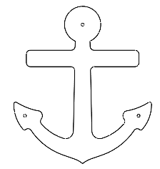 | 3020 | 0.57 | 0.407 | 0.021 | 0.005 | 0.010 | 0.734 | Болт мебельный М6х50 - 3 шт. Шайба м8 увел. - 3 шт. Гайка м6 - 3 шт |  | 0 | 3 | 6 |  | 0 |  | 0 |  | 0 |  | 0 | 3 | 6 | 3 | 6 |  | 0 |  | 0 |  | 0
37 | 000224_П | Накл. на нижн.парус спас.круг 6.10_ПНД | 3 |  | 7038 | 0.349 | 0.175 | 0.021 | 0.001 | 0.004 | 0.734 | Болт мебельный М6х50 - 2 шт. Шайба м8 увел. - 2 шт. Гайка м6 - 2 шт |  | 0 | 2 | 6 |  | 0 |  | 0 |  | 0 |  | 0 | 2 | 6 | 2 | 6 |  | 0 |  | 0 |  | 0
38 | 000224_П | Накл. на нижн.парус спас.круг 6.10_ПНД | 3 |  | 3020 | 0.349 | 0.175 | 0.021 | 0.001 | 0.004 | 0.734 | Болт мебельный М6х50 - 2 шт. Шайба м8 увел. - 2 шт. Гайка м6 - 2 шт |  | 0 | 2 | 6 |  | 0 |  | 0 |  | 0 |  | 0 | 2 | 6 | 2 | 6 |  | 0 |  | 0 |  | 0
39 | 001157_П | Бегунок смайлик веселый ИКТСР-7.04_ПНД | 3 |  | 3020 | 0.08 | 0.08 | 0.021 | 0.000 | 0.000 | 0.734 |  |  | 0 |  | 0 |  | 0 |  | 0 |  | 0 |  | 0 |  | 0 |  | 0 |  | 0 |  | 0 |  | 0
40 | 001161_П | Крепление бегунка ИКТСР-7.04_ПНД | 3 |  | 3020 | 0.08 | 0.08 | 0.021 | 0.000 | 0.000 | 0.734 |  |  | 0 |  | 0 |  | 0 |  | 0 |  | 0 |  | 0 |  | 0 |  | 0 |  | 0 |  | 0 |  | 0
41 | 001961_П | Флажок 400х250х15_ПНД | 1 |  | 3020 | 0.4 | 0.25 | 0.021 | 0.002 | 0.002 | 0.734 | Шуруп (глухарь) 8х80 - 2 шт. Шайба м8 увел. - 2 шт. |  | 0 |  | 0 |  | 0 |  | 0 |  | 0 | 2 | 2 | 2 | 2 |  | 0 |  | 0 |  | 0 |  | 0
42 | 000915_П | Столик песочницы 6.08_ПНД | 1 |  | 3020 | 0.5 | 0.5 | 0.021 | 0.005 | 0.005 | 0.734 |  |  | 0 |  | 0 |  | 0 |  | 0 |  | 0 | 2 | 2 | 2 | 2 |  | 0 |  | 0 |  | 0 |  | 0
МЕТАЛЛ |  |  |  |  |  |  |  |  |  | 0.000 | 0.000 |  |  | 0 |  | 0 |  | 0 |  | 0 |  | 0 |  | 0 |  | 0 |  | 0 |  | 0 |  | 0 |  | 0
43 | 0035МП | Перемычка 800мм | 1 |  | 7015 | 0.8 | 0.04 | 0.12 | 0.004 | 0.004 | 0.000 | Шуруп (глухарь) 8х50 - 4 шт. Шайба м8 увел. - 4 шт. |  | 0 |  | 0 |  | 0 |  | 0 | 4 | 4 |  | 0 | 4 | 4 |  | 0 |  | 0 |  | 0 |  | 0
44 | 0021МП | Ручка скоба | 4 |  | 7015 | 0.52 | 0.12 | 0.04 | 0.002 | 0.010 | 0.000 | Шуруп (глухарь) 8х50 - 4 шт. Шайба м8 увел. - 4 шт. |  | 0 |  | 0 |  | 0 |  | 0 | 4 | 16 |  | 0 | 4 | 16 |  | 0 |  | 0 |  | 0 |  | 0
45 | 0596МП | Каркас панели заборчик 800 мм | 1 | 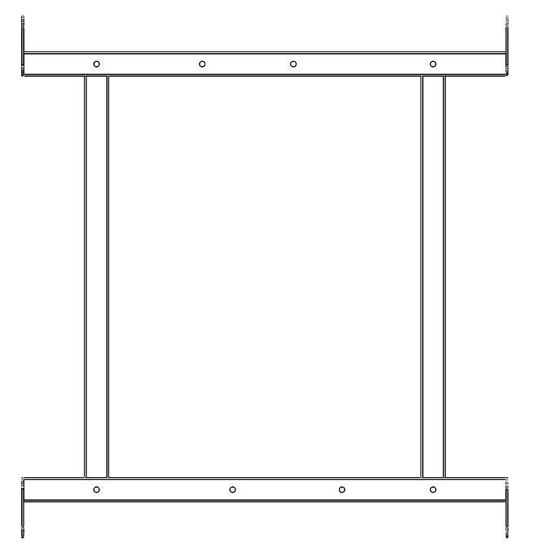 | 7015 | 0.8 | 0.86 | 0.03 | 0.021 | 0.021 | 0.000 |  |  | 0 |  | 0 |  | 0 |  | 0 |  | 0 |  | 0 |  | 0 |  | 0 |  | 0 |  | 0 |  | 0
ГОРКИ |  |  |  |  |  |  |  |  |  | 0.000 | 0.000 |  |  | 0 |  | 0 |  | 0 |  | 0 |  | 0 |  | 0 |  | 0 |  | 0 |  | 0 |  | 0 |  | 0
46 | 0084МП | Поручень горки дуга (570мм) | 1 |  | 7015
47 | 0004СБ | Горка 1200 (с ограждением) | 1 | 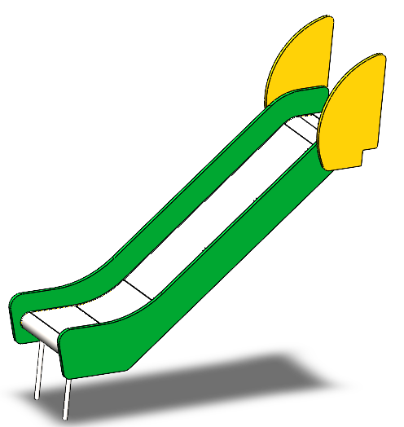 | 5002 | 1.4 | 0.65 | 0.015 | 0.014 |  |  | Болт мебельный М6х50 - 2 шт. Шайба м8 увел. - 2 шт. Гайка м6 - ш2 |  | 0 | 2 | 2 |  | 0 |  | 0 |  | 0 |  | 0 | 2 | 2 | 2 | 2 |  | 0 |  | 0 |  | 0
48 | 0033МП | Крепление горки для метровой площадки правое | 2 |  | 7015 |  |  |  |  |  |  | Шуруп (глухарь) 8х50 - 1 шт. Шайба м8 увел. - 1 шт. |  | 0 |  | 0 |  | 0 |  | 0 | 1 | 2 |  | 0 | 1 | 2 |  | 0 |  | 0 |  | 0 |  | 0
49 | 0034МП | Крепление горки для метровой площадки левое | 2 |  | 7015 |  |  |  |  |  |  | Шуруп (глухарь) 8х50 - 1 шт. Шайба м8 увел. - 1 шт. |  | 0 |  | 0 |  | 0 |  | 0 | 1 | 2 |  | 0 | 1 | 2 |  | 0 |  | 0 |  | 0 |  | 0
ПЛАСТИК |  |  |  |  |  |  |  |  |  | 0.000 | 0.000 |  |  | 0 |  | 0 |  | 0 |  | 0 |  | 0 |  | 0 |  | 0 |  | 0 |  | 0 |  | 0 |  | 0
50 | КЧМ6КС | Заглушка К4М6КС | 139 |  | Цвет, RAL черный | 0.027 | 0.027 | 0.016 | 0.000 | 0.002 | 0.000 |  |  | 0 |  | 0 |  | 0 |  | 0 |  | 0 |  | 0 |  | 0 |  | 0 |  | 0 |  | 0 |  | 0
51 | КЧМ8КС | Заглушка К4М8КС | 140 |  | Цвет, RAL черный | 0.036 | 0.036 | 0.023 | 0.000029808 | 0.004 | 0.000 |  |  | 0 |  | 0 |  | 0 |  | 0 |  | 0 |  | 0 |  | 0 |  | 0 |  | 0 |  | 0 |  | 0
52 | КЧМ10КС | Заглушка К4М10КС | 8 |  | Цвет, RAL черный | 0.038 | 0.038 | 0.023 | 0.000033212 |  |  |  |  | 0 |  | 0 |  | 0 |  | 0 |  | 0 |  | 0 |  | 0 |  | 0 |  | 0 |  | 0 |  | 0
53 | 100-100.11КК | Заглушка 100х100 | 10 |  | Цвет, RAL черный | 0.1 | 0.1 | 0.01 | 0.0001 | 0.001 | 0.000 |  |  | 0 |  | 0 |  | 0 |  | 0 |  | 0 |  | 0 |  | 0 |  | 0 |  | 0 |  | 0 |  | 0
 |  |  |  |  |  |  |  |  |  |  |  |  |  | 36 |  | 95 |  | 0 |  | 0 |  | 62 |  | 51 |  | 244 |  | 131 |  | 0 |  | 0 |  | 0
 |  | Болт мебельный М6х35 | 36
 |  | Болт мебельный М6х50 | 103
 |  | Шуруп Глухарь 8х50 | 76
 |  | Шуруп Глухарь 8х80 | 74
 |  | Шайба оц D8 | 289
 |  | Гайка 6-гр оц М6 | 139
 |  | Болт мебельный М10х160 | 4
 |  | Шайба оц D10 | 8
 |  | Шайба оц D12 | 4
 |  | Гайка 6-гр оц М10 | 4
 |  | Шуруп Глухарь 10х100 | 4

 |  |  |  |  |  |  |  |  |  |  |  | 0.47 | 4 | 1.88
 |  |  |  |  |  |  |  |  |  |  |  |  |  | 3.74

Детали1
№ п/п | Артикул | Наименование | Кол-во | Изображение | цвет | Длина, м | Ширина, м | Высота, м | Объем, м3 | Объем всего
СТОЛБЫ
1 | 0034ДБ | Брус 100х100х3000 | 2 |  |  | 3 | 0.1 | 0.1 | 0.030 | 0.060
2 | 0058ДБ | Брус 100х100х3600 | 4 |  |  | 3.6 | 0.1 | 0.1 | 0.036 | 0.144
3 | 0013МП | Закладная для столба | 6 |  | 7015 | 0.075 | 0.075 | 0.26 | 0.001 | 0.009
ПЛОЩАДКИ |  |  |  |  |  |  |  |  |  | 0.000
4 | 0048СБ | Площадка квадратная 1000х1000 мм (СБ) |  |  | противоскользящая | 1 | 1 | 0.018 | 0.018
9 | 000112 | Пол 1000х1000 столб 100 | 1 |  | противоскользящая | 1 | 1 | 0.18 | 0.180
13 | 0119ДБ | доска 35х90х1000 | 2 |  | 7015 | 0.035 | 0.09 | 0.72 | 0.002
10 | 0198ДБ | доска 35х90х730 | 2 |  | 7015 | 0.035 | 0.09 | 0.72 | 0.002
14 | 0003МП | Уголок 55x55x40 | 4 |  | 7015 | 0.055 | 0.055 | 0.04 | 0.000
5 | 0063СБ | Площадка винтового спуска трапеция 1000х750 | 1 |  | противоскользящая | 1 | 0.75 | 0.018 | 0.013
11 | 000542 | Пол площ. винт. спуска трапеция 1000 | 1 | 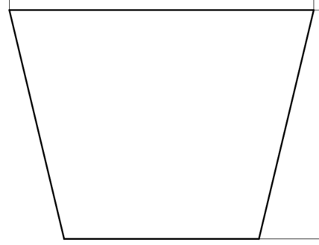 | противоскользящая | 1 | 0.75 | 0.018 | 0.013
12 | 0006ДБ | доска 35х90х558 | 2 |  | 7015 | 0.035 | 0.09 | 0.72 | 0.002
13 | 0119ДБ | доска 35х90х1000 | 3 |  | 7015 | 0.035 | 0.09 | 0.72 | 0.002
14 | 0003МП | Уголок 55x55x40 | 4 |  | 7015 | 0.055 | 0.055 | 0.04 | 0.000
4 | 0053СБ | Площадка 1000х950 (1ст-пол.столба) (СБ) |  |  | противоскользящая | 1 | 0.95 | 0.018 | 0.0171
4 | 000370 | Пол 1000х950 ст-100 (1ст-пол.столба) | 1 |  | противоскользящая | 1 | 0.95 | 0.018 | 0.0171
5 | 0198ДБ | доска 35х90х730 | 2 |  | 7015 | 0.035 | 0.09 | 0.72 | 0.002
6 | 0119ДБ | доска 35х90х1000 | 2 |  | 7015 | 0.035 | 0.09 | 0.72 | 0.002
7 | 0003МП | Уголок 55x55x40 | 4 |  | 7015 | 0.055 | 0.055 | 0.04 | 0.000
4 | 0089СБ | Площадка треугольная 1000х1000 90 градусов |  |  | противоскользящая | 1 | 1 | 0.018 | 0.018
9 | 001860 | Пол 1000х1000 треугольная площадка 90 гр | 1 |  | противоскользящая | 1 | 1 | 0.18 | 0.180 |  | 7.02
13 | 0200ДБ | доска 35х90х1000 с вырезом 35х45 | 2 |  | 7015 | 0.035 | 0.09 | 1 | 0.003
10 | 0201ДБ | доска 35х90х1220 с фасками 45 гр | 1 |  | 7015 | 0.035 | 0.09 | 1.22 | 0.004
14 | 0003МП | Уголок 55x55x40 | 1 |  | 7015 | 0.055 | 0.055 | 0.04 | 0.000
14 | 0586МП | Уголок крепления труегольной площадки к столбу правый | 1 |  | 7015 | 0.15 | 0.11 | 0.104 | 0.002
14 | 0587МП | Уголок крепления труегольной площадки к столбу левый | 1 |  | 7015 | 0.15 | 0.11 | 0.104 | 0.002
4 | 0090СБ | Площадка треугольная 1000х900 90 градусов правая |  |  | противоскользящая | 1 | 1 | 0.018 | 0.018
9 | 001861 | Пол 1000х900 треугольная площадка 90 гр правая | 1 |  | противоскользящая | 1 | 0.9 | 0.18 | 0.162 |  | 6.08
13 | 0200ДБ | доска 35х90х1000 с вырезом 35х45 | 2 |  | 7015 | 0.035 | 0.09 | 1 | 0.003
10 | 0201ДБ | доска 35х90х1220 с фасками 45 гр | 1 |  | 7015 | 0.035 | 0.09 | 1.22 | 0.004
14 | 0003МП | Уголок 55x55x40 | 1 |  | 7015 | 0.055 | 0.055 | 0.04 | 0.000
14 | 0586МП | Уголок крепления труегольной площадки к столбу правый | 1 |  | 7015 | 0.15 | 0.11 | 0.104 | 0.002
14 | 0587МП | Уголок крепления труегольной площадки к столбу левый | 1 |  | 7015 | 0.15 | 0.11 | 0.104 | 0.002
4 | 0091СБ | Площадка треугольная 1000х900 90 градусов левая |  |  | противоскользящая | 1 | 1 | 0.018 | 0.018
9 | 001862 | Пол 1000х900 треугольная площадка 90 гр левая | 1 |  | противоскользящая | 1 | 0.9 | 0.18 | 0.162 |  | 6.08
13 | 0200ДБ | доска 35х90х1000 с вырезом 35х45 | 2 |  | 7015 | 0.035 | 0.09 | 1 | 0.003
10 | 0201ДБ | доска 35х90х1220 с фасками 45 гр | 1 |  | 7015 | 0.035 | 0.09 | 1.22 | 0.004
14 | 0003МП | Уголок 55x55x40 | 1 |  | 7015 | 0.055 | 0.055 | 0.04 | 0.000
14 | 0586МП | Уголок крепления труегольной площадки к столбу правый | 1 |  | 7015 | 0.15 | 0.11 | 0.104 | 0.002
14 | 0587МП | Уголок крепления труегольной площадки к столбу левый | 1 |  | 7015 | 0.15 | 0.11 | 0.104 | 0.002
4 | 0092СБ | Площадка треугольная 9000х900 90 градусов |  |  | противоскользящая | 1 | 1 | 0.018 | 0.018
9 | 001866 | Пол 900х900 треугольная площадка 90 гр | 1 |  | противоскользящая | 0.9 | 0.9 | 0.18 | 0.146 |  | 4.9
13 | 0200ДБ | доска 35х90х1000 с вырезом 35х45 | 2 |  | 7015 | 0.035 | 0.09 | 1 | 0.003
10 | 0201ДБ | доска 35х90х1220 с фасками 45 гр | 1 |  | 7015 | 0.035 | 0.09 | 1.22 | 0.004
14 | 0003МП | Уголок 55x55x40 | 1 |  | 7015 | 0.055 | 0.055 | 0.04 | 0.000
14 | 0586МП | Уголок крепления труегольной площадки к столбу правый | 1 |  | 7015 | 0.15 | 0.11 | 0.104 | 0.002
14 | 0587МП | Уголок крепления труегольной площадки к столбу левый | 1 |  | 7015 | 0.15 | 0.11 | 0.104 | 0.002
 |  |  |  |  |  |  |  |  |  | 0.000
6 | 001859 | Полотно лаза с камнями на высоту 1200 мм | 1 |  | противоскользящая | 0.85 | 1 | 0.018 | 0.015 | 0.015
7 | 002096_П | Опора лаза с камнями на высоту 1200 мм | 1 |  | зеленый | 0.95 | 0.455 | 0.021 | 0.009 | 0.009
8 |  | Малые зацепы для детского скалодрома | 1 |  | разноцветный | 0.931 | 1.75 | 0.021 | 0.034 | 0.034
ПАНЕЛИ КРЫШ |  |  |  |  |  |  |  |  |  | 0.000
10 | 002046_П | Скат крыши 1 Лесная поляна (1169х760) | 2 |  | серый | 1.169 | 0.76 | 0.021 | 0.019 | 0.037
11 | 002047_П | Фронтон крыши Лесная поляна (1085х498) | 2 |  | зеленый | 1.085 | 0.498 | 0.021 | 0.011 | 0.023
12 | 002048_П | Фронтон крыши косой Лесная поляна (1000х852) | 2 |  | желтый | 1 | 0.852 | 0.021 | 0.018 | 0.036
13 | 002049_П | Скат крыши 2 Лесная поляна (1219х1135) | 1 |  | серый | 1.219 | 1.135 | 0.021 | 0.029 | 0.029
14 | 002050_П | Накладка ската крыши 2 Лесная поляна (763х795) | 1 |  | желтый | 0.763 | 0.795 | 0.021 | 0.013 | 0.013
15 | 001841_М | Вставка ската крыши 2 Лесная поляна (743х775) (поликарбонат) | 1 |  | поликарбонат прозрачный | 0.743 | 0.775 | 0.021 | 0.012 | 0.012
16 | 002051_П | Скат крыши 3 Лесная поляна (1054х402) | 2 |  | серый | 1054 | 0.402 | 0.021 | 8.898 | 17.796
ПАНЕЛИ |  |  |  |  |  |  |  |  |  | 0.000
17 | 002052_П | Панель арки винтового спуска Лесная поляна (700х640) | 2 |  | зеленый | 0.7 | 0.64 | 0.015 | 0.007 | 0.013
18 | 002053_П | Панель балкон боковина Лесная поляна (305х900) | 2 |  | серый | 0.305 | 0.9 | 0.021 | 0.006 | 0.012
19 | 002054_П | Панель балкона Лесная поляна (912х920) | 1 |  | желтый | 0.912 | 0.92 | 0.021 | 0.018 | 0.018
20 | 002090_П | Арка лаза с камнями Лесная поляна_ПНД | 1 | 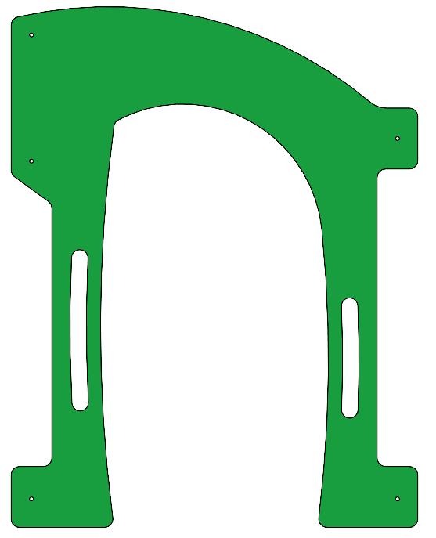 | зеленый | 1.28 | 1 | 0.021 | 0.027 | 0.027
21 | 002056_П | Панель №7 Лесная поляна (1000х270) | 1 |  | желтый | 1 | 0.27 | 0.021 | 0.006 | 0.006
22 | 002057_П | Панель №1 Лесная поляна (1000х1603) | 1 |  | желтый | 1 | 1.6 | 0.021 | 0.034 | 0.034
23 | 002058_П | Накладка верхняя панели №1 Лесная поляна (720х208) | 1 |  | серый | 0.72 | 0.2 | 0.021 | 0.003 | 0.003
24 | 002059_П | Накладка нижняя панели №1 Лесная поляна (720х135) | 1 |  | серый | 0.72 | 0.135 | 0.021 | 0.002 | 0.002
25 | 002060_П | Накладка боковая панели №1 Лесная поляна (800х40) | 2 |  | серый | 0.8 | 0.04 | 0.021 | 0.001 | 0.001
26 | 001842_М | Вставка панели №1 Лесная поляна с рисунком (700х1123) | 1 |  | поликарбонат прозрачный | 0.7 | 1.123 | 0.004 | 0.003 | 0.003
27 | 002061_П | Панель №2 Лесная поляна (924х1086) | 1 |  | желтый | 0.924 | 1.086 | 0.021 | 0.021 | 0.021
28 | 002062_П | Боковина панели №2 Лесная поляна (344х1200) | 2 |  | серый | 0.344 | 1.2 | 0.021 | 0.009 | 0.017
29 | 002063_П | Накладка панели №2 Лесная поляна (612х673) | 1 |  | серый | 0.612 | 0.673 | 0.021 | 0.009 | 0.009
30 | 002064_П | Шестеренка №1 (304х291) | 1 |  | зеленый | 0.304 | 0.291 | 0.021 | 0.002 | 0.002
31 | 002065_П | Шестеренка №2 (209х223) | 1 |  | желтый | 0.209 | 0.223 | 0.021 | 0.001 | 0.001
32 | 001843_М | Вставка панели №2 Лесная поляна (593х653) (поликарбонат) | 1 |  | поликарбонат прозрачный | 0.593 | 0.653 | 0.004 | 0.002 | 0.002
33 | 002073_П | Панель №6 Лесная поляна (1000х800) | 1 |  | зеленый | 1 | 0.8 | 0.021 | 0.017 | 0.017
34 | 002074_П | Накладка панели №6 Лесная поляна (720х290) | 2 |  | серый | 0.72 | 0.29 | 0.021 | 0.004 | 0.009
35 | 001845_М | Вставка панели №6 Лесная поляна с рисунком (700х560) (поликарбонат) | 1 |  | поликарбонат прозрачный | 0.7 | 0.56 | 0.004 | 0.002 | 0.002
36 | 000168.П.15.0 | Фиксатор счет (450х80) | 2 |  | зеленый | 0.45 | 0.08 | 0.021 | 0.001 | 0.002
37 | 000041.П.15.0 | Счеты | 20 |  |  | 0.11 | 0.11 | 0.021 | 0.000 | 0.005
38 | 0003МП | Уголок крепежный 62х62 90гр. | 34 |  | 7015 | 0.062 | 0.062 | 0.04 | 0.000 | 0.005
МЕТАЛЛ |  |  |  |  |  |  |  |  |  | 0.000
39 | 0035МП | Перемычка 800мм | 1 |  | 7015 | 0.8 | 0.04 | 0.12 | 0.004 | 0.004
40 | 0473МП | Арка винтового спуска трапеция | 1 | 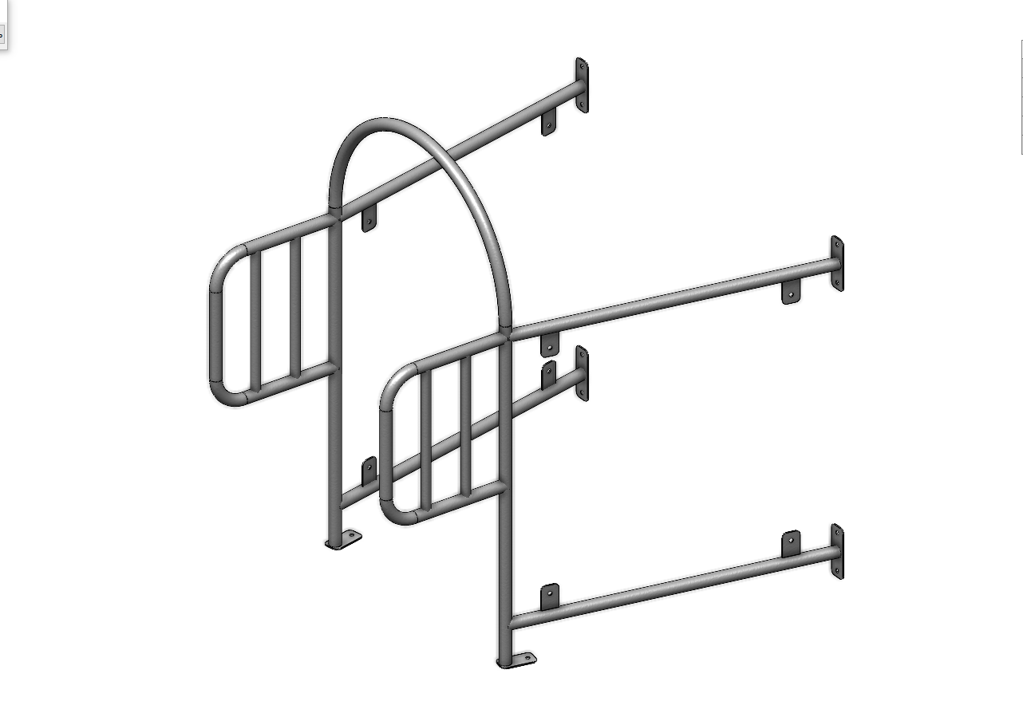 | 7015 | 1.05 | 1 | 1.2 | 1.260 | 1.260
ГОРКИ 1500 |  |  |  |  |  |  |  |  |  | 0.000
57 | 000273_П | Борт правый 1 горки 1500_ПНД | 1 |  | бежевый | 1.4 | 0.33 | 0.021 | 0.010
58 | 000274_П | Борт левый 1 горки 1500_ПНД | 1 |  | бежевый | 1.4 | 0.33 | 0.021 | 0.010
59 | 000275_П | Борт правый 2 горки 1500_ПНД | 1 |  | бежевый | 1.4 | 0.53 | 0.021 | 0.016
60 | 000276_П | Борт левый 2 горки 1500_ПНД | 1 |  | бежевый | 1.4 | 0.53 | 0.021 | 0.016
61 | 000277_П | Вставка верхняя горки 1500_ПНД | 2 |  | бежевый | 1.07 | 0.126 | 0.021 | 0.003
62 | 000278_П | Вставка нижняя горки 1500_ПНД | 2 |  | бежевый | 1.56 | 0.291 | 0.021 | 0.010
63 | 000279_П | Соединитель бортов горки 1500_ПНД | 2 |  | желтый | 0.344 | 0.245 | 0.021 | 0.002
64 | 000016_П | Ограждение горки_ПНД | 2 |  | желтый | 0.416 | 0.7 | 0.021 | 0.006
65 | 0490МП | Спуск горки 1500 (545x2920) | 1 |  | 7015 | 0.545 | 2.92 | 0.001 | 0.002
66 | 0006МП | Крепление горки (506mm) | 1 |  | 7015
67 | 0007МП | Опора горки закладная (528mm) | 1 |  | 7015
68 | 0008МП | Перемычка горки (506mm) | 7 |  | 7015
ГОРКИ 1200 |  |  |  |  |  |  |  |  |  | 0.000
57 | 000018_П | Борт левый (горка 1200)_ПНД | 1 |  | бежевый | 1.4 | 0.33 | 0.021 | 0.010
58 | 000019_П | Борт правый (горка 1200)_ПНД | 1 |  | бежевый | 1.4 | 0.33 | 0.021 | 0.010
59 | 000020_П | Вставка (горка 1200)_ПНД | 1 |  | бежевый | 1.4 | 0.53 | 0.021 | 0.016
60 | 000016_П | Ограждение горки_ПНД | 2 |  | желтый | 1.4 | 0.53 | 0.021 | 0.016
61 | 0006МП | Крепление горки (506mm) | 2 |  | 7015 | 1.07 | 0.126 | 0.021 | 0.003
62 | 0007МП | Опора горки закладная (528mm) | 2 |  | 7015 | 1.56 | 0.291 | 0.021 | 0.010
63 | 0008МП | Перемычка горки (506mm) | 2 |  | 7015 | 0.344 | 0.245 | 0.021 | 0.002
64 | 0014МП | Спуск горки 1200 (545x2490) | 2 |  | 7015 | 0.416 | 0.7 | 0.021 | 0.006
69 | 0033МП | Крепление горки для метровой площадки правое | 2 |  | 7015
70 | 0034МП | Крепление горки для метровой площадки левое | 2 |  | 7015
ГОРКИ 600 |  |  |  |  |  |  |  |  |  | 0.000
57 | 000013_П | Борт левый (горка 600)_ПНД | 1 |  | бежевый | 1.4 | 0.4 | 0.015 | 0.008
58 | 000014_П | Борт правый (горка 600)_ПНД | 1 |  | бежевый | 1.4 | 0.4 | 0.015 | 0.008
59 | 000015_П | Вставка (горка 600)_ПНД | 2 |  | бежевый | 1.18 | 0.185 | 0.015 | 0.003
60 | 000016_П | Ограждение горки_ПНД | 2 |  | желтый | 0.416 | 0.7 | 0.015 | 0.004
61 | 0016МП | Спуск горки 900 (545x1980) | 1 |  | 7015
62 | 0006МП | Крепление горки (506mm) | 1 |  | 7015
63 | 0007МП | Опора горки закладная (528mm) | 1 |  | 7015
64 | 0008МП | Перемычка горки (506mm) | 3 |  | 7015
ГОРКИ 900 |  |  |  |  |  |  |  |  |  | 0.000
57 | 000026_П | Борт правый (горка 900)_ПНД | 1 |  | бежевый | 1.4 | 0.4 | 0.015 | 0.008
58 | 000027_П | Борт левый (горка 900)_ПНД | 1 |  | бежевый | 1.4 | 0.4 | 0.015 | 0.008
59 | 000028_П | Вставка (горка 900)_ПНД | 2 |  | бежевый | 1.18 | 0.185 | 0.015 | 0.003
60 | 000016_П | Ограждение горки_ПНД | 2 |  | желтый | 0.416 | 0.7 | 0.015 | 0.004
61 | 0006МП | Крепление горки (506mm) | 1 |  | 7015
62 | 0007МП | Опора горки закладная (528mm) | 1 |  | 7015
63 | 0008МП | Перемычка горки (506mm) | 1 |  | 7015
64 | 0016МП | Спуск горки 900 (545x1980) | 3 |  | 7015
ПЛАСТИК |  |  |  |  |  |  |  |  |  | 0.000
44 |  | Горка винтовая с высоты 1,5 м желтая | 1 | 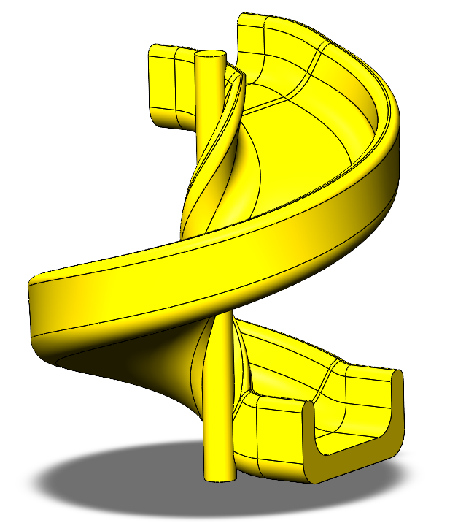 | желтый | 1.13 | 0.614 | 0.04 | 0.028 | 0.028
45 |  | Заглушка К4М6КС | 108 |  | Цвет, RAL черный | 0.027 | 0.027 | 0.016 | 0.000 | 0.001
46 |  | Заглушка К4М8КС | 109 |  | Цвет, RAL черный | 0.036 | 0.036 | 0.023 | 0.000029808 | 0.003

 |  | Болт мебельный М6х35 | 84
 |  | Болт мебельный М6х45 | 36
 |  | Болт мебельный М6х50 | 6
 |  | Болт мебельный М6х60 | 18
 |  | Болт мебельный М6х70 | 4
 |  | Шуруп Глухарь 8х50 | 54
 |  | Шуруп Глухарь 8х80 | 42
 |  | Шайба оц D8 | 148
 |  | Гайка 6-гр оц М6 | 148

